Fig 2
2 - JDC 2020- Pourcentages de jeunes en difficulté de lecture (profils 1 à 4) selon le type de scolarité et le sexe

 | Ensemble | Garçons | Filles
Collège | 43.5 | 44.5 | 41.6
CAP-BEP | 28.4 | 29.0 | 27.2
Bac professionnel | 15.7 | 16.1 | 15.1
Bac général et techno. ens. sup. | 3.5 | 3.7 | 3.4
Ensemble | 9.5 | 11.0 | 7.9

Avertissement : Les données 2020 portent sur un nouveau test de lecture. Les profils ne sont pas comparables aux années précédentes.
Lecture : sur l'ensemble des garçons ayant participé à la JDC en 2020, 11 % sont en difficulté de lecture.
Parmi ceux n'ayant pas dépassé le collège, 44,5 % sont en difficulté.
Champ : France métropolitaine + DROM.
Source : DEPP - MENJS, DSNJ - ministère des Armées.

 |  |  | Réf. : Note d'information, n° 21.27 © DEPP

Fig 4
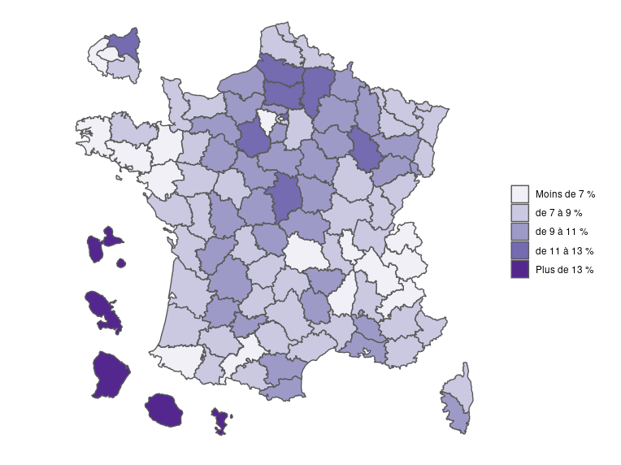
 |  |  | 4 - JDC 2020- Pourcentages de jeunes en difficulté de lecture selon le département
Dépt | Nom | % jeunes en difficultés de lecture
01 | Ain | 8.0
02 | Aisne | 12.9
03 | Allier | 9.2
04 | Alpes-de-Haute-Provence | 7.0
05 | Hautes-Alpes | 6.9
06 | Alpes-Maritimes | 7.3
07 | Ardèche | 6.3
08 | Ardennes | 10.7
09 | Ariège | 7.1
10 | Aube | 10.4
11 | Aude | 9.1
12 | Aveyron | 8.4
13 | Bouches-du-Rhône | 10.0
14 | Calvados | 8.5
15 | Cantal | 7.8
16 | Charente | 10.7
17 | Charente-Maritime | 7.8
18 | Cher | 11.9
19 | Corrèze | 8.0
21 | Côte-d'Or | 7.5
22 | Côtes-d'Armor | 8.1
23 | Creuse | 9.1
24 | Dordogne | 9.8
25 | Doubs | 8.2
26 | Drôme | 8.5
27 | Eure | 10.1
28 | Eure-et-Loir | 11.2
29 | Finistère | 6.2
2A | Corse-du-Sud | 9.2
2B | Haute-Corse | 7.4
30 | Gard | 8.6
31 | Haute-Garonne | 6.5 | Champ : France métropolitaine + DROM.
32 | Gers | 8.1 | Source : DEPP - MENJS, DSNJ - ministère des Armées.
33 | Gironde | 8.3 |  | Réf. : Note d'information, n° 21.27 © DEPP
34 | Hérault | 7.0
35 | Ille-et-Vilaine | 5.7
36 | Indre | 10.2
37 | Indre-et-Loire | 7.3
38 | Isère | 6.7
39 | Jura | 8.0
40 | Landes | 8.1
41 | Loir-et-Cher | 10.6
42 | Loire | 7.8
43 | Haute-Loire | 9.5
44 | Loire-Atlantique | 5.8
45 | Loiret | 9.2
46 | Lot | 8.0
47 | Lot-et-Garonne | 9.0
48 | Lozère | 10.2
49 | Maine-et-Loire | 7.8
50 | Manche | 8.7
51 | Marne | 9.7
52 | Haute-Marne | 11.5
53 | Mayenne | 8.7
54 | Meurthe-et-Moselle | 7.5
55 | Meuse | 9.4
56 | Morbihan | 6.4
57 | Moselle | 8.2
58 | Nièvre | 10.6
59 | Nord | 8.0
60 | Oise | 11.1
61 | Orne | 9.9
62 | Pas-de-Calais | 8.6
63 | Puy-de-Dôme | 6.8
64 | Pyrénées-Atlantiques | 6.3
65 | Hautes-Pyrénées | 7.8
66 | Pyrénées-Orientales | 9.9
67 | Bas-Rhin | 8.1
68 | Haut-Rhin | 8.3
69 | Rhône | 6.2
70 | Haute-Saône | 9.2
71 | Saône-et-Loire | 8.2
72 | Sarthe | 9.0
73 | Savoie | 6.4
74 | Haute-Savoie | 5.5
75 | Paris | 4.6
76 | Seine-Maritime | 10.2
77 | Seine-et-Marne | 7.0
78 | Yvelines | 6.2
79 | Deux-Sèvres | 8.9
80 | Somme | 12.2
81 | Tarn | 8.8
82 | Tarn-et-Garonne | 10.3
83 | Var | 8.8
84 | Vaucluse | 9.0
85 | Vendée | 7.6
86 | Vienne | 9.2
87 | Haute-Vienne | 8.0
88 | Vosges | 10.1
89 | Yonne | 10.4
90 | TerritoiredeBelfort | 9.8
91 | Essonne | 9.4
92 | Hauts-de-Seine | 5.4
93 | Seine-Saint-Denis | 11.9
94 | Val-de-Marne | 7.4
95 | Val-d'Oise | 9.7
971 | GUADELOUPE | 28.6
972 | MARTINIQUE | 27.9
973 | GUYANE | 46.6
974 | LA RÉUNION | 25.4
976 | MAYOTTE | 71.1
 | Ensemble France + DOM | 9.5
Champ : France métropolitaine + DOM.
Avertissement : Les données 2020 portent sur un nouveau test de lecture. Les profils ne sont pas comparables aux années précédentes.
Sources : ministère des Armées - DSNJ, MEN-DEPP.

